RTable
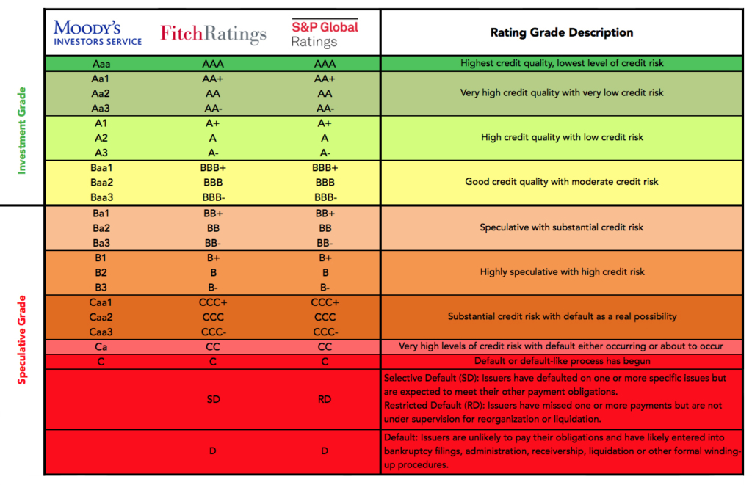
Aaa | 1
Aa1 | 2
Aa2 | 3
Aa3 | 4
A1 | 5
A2 | 6
A3 | 7
Baa1 | 8
Baa2 | 9
Baa3 | 10
Ba1 | 11
Ba2 | 12
Ba3 | 13
B1 | 14
B2 | 15
B3 | 16
Caa1 | 17
Caa2 | 18
Caa3 | 19
Ca | 20
C | 21

